1図
 | 令和 |  |  |  |  |  |  | 令和
 | 元年 | 2年 | 3年 | 4年 | 5年 | 6年 |  | 元年 | 2年 | 3年 | 4年 | 5年 | 6年
現金給与総額 | 100.8 | 100.0 | 102.2 | 101.2 | 101.5 | 110.0 | 現金給与総額 | 0.7 | △ 0.8 | 2.2 | △ 1.0 | 0.3 | 6.8
きまって支給する給与 | 99.8 | 100.0 | 100.8 | 100.8 | 101.0 | 107.0 | きまって支給する給与 | 0.0 | 0.2 | 0.8 | 0.0 | 0.2 | 4.8
基準線 | 100 | 100 | 100 | 100 | 100 | 100

2図
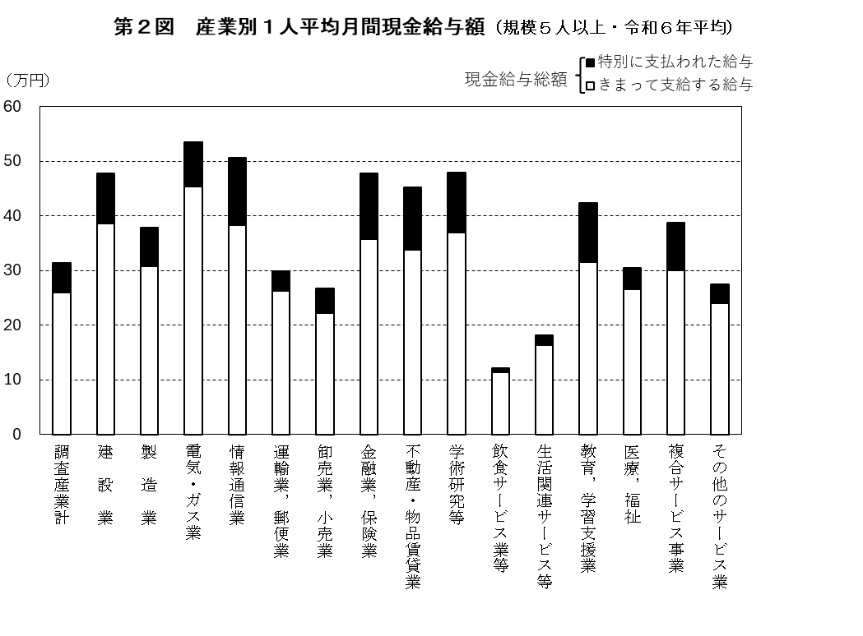

3図
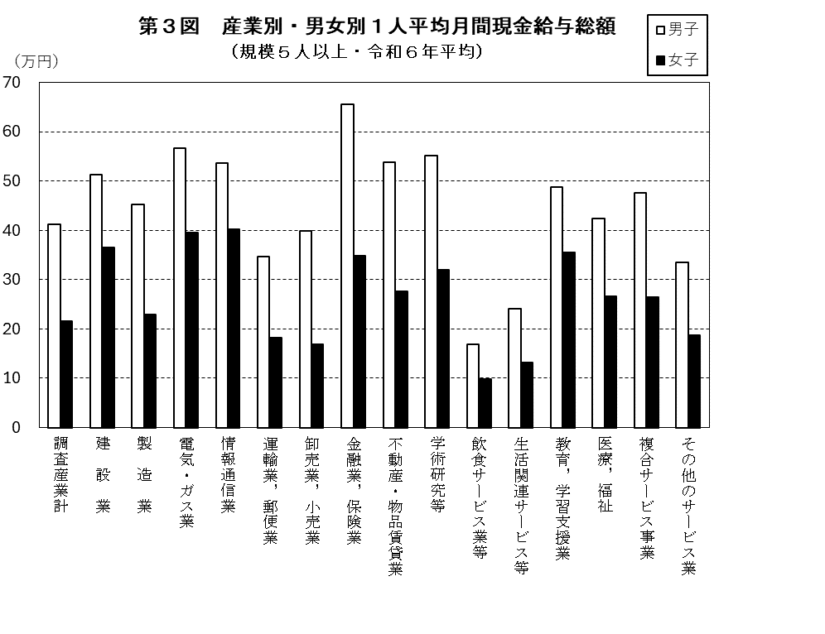

4図
第４図 現金給与総額の推移（規模５人以上・調査産業計）

 | 令和
 | 元年 | 2年 | 3年 | 4年 | 5年 | 6年
埼玉県 | 287,873 円 | 285,462 円 | 291,665 円 | 289,092 円 | 289,873 円 | 314,093 円
全 国 | 322,552 円 | 318,405 円 | 319,461 円 | 325,817 円 | 329,777 円 | 347,994 円
格 差 | 89.2 | 89.7 | 91.3 | 88.7 | 87.9 | 90.3
（注） 格差は、全国を100としたときの埼玉県の値である。

5図
 | 令和 |  |  |  |  |  |  | 令和
 | 元年 | 2年 | 3年 | 4年 | 5年 | 6年 |  | 元年 | 2年 | 3年 | 4年 | 5年 | 6年
埼玉県 | 100.8 | 100.0 | 102.2 | 101.2 | 101.5 | 110.0 | 埼玉県 | 0.7 | △ 0.8 | 2.2 | △ 1.0 | 0.3 | 6.8
全 国 | 101.2 | 100.0 | 100.3 | 102.3 | 103.5 | 109.2 | 全 国 | △ 0.4 | △ 1.2 | 0.3 | 2.0 | 1.2 | 2.8
基準線 | 100 | 100 | 100 | 100 | 100 | 100

